SummaryNN
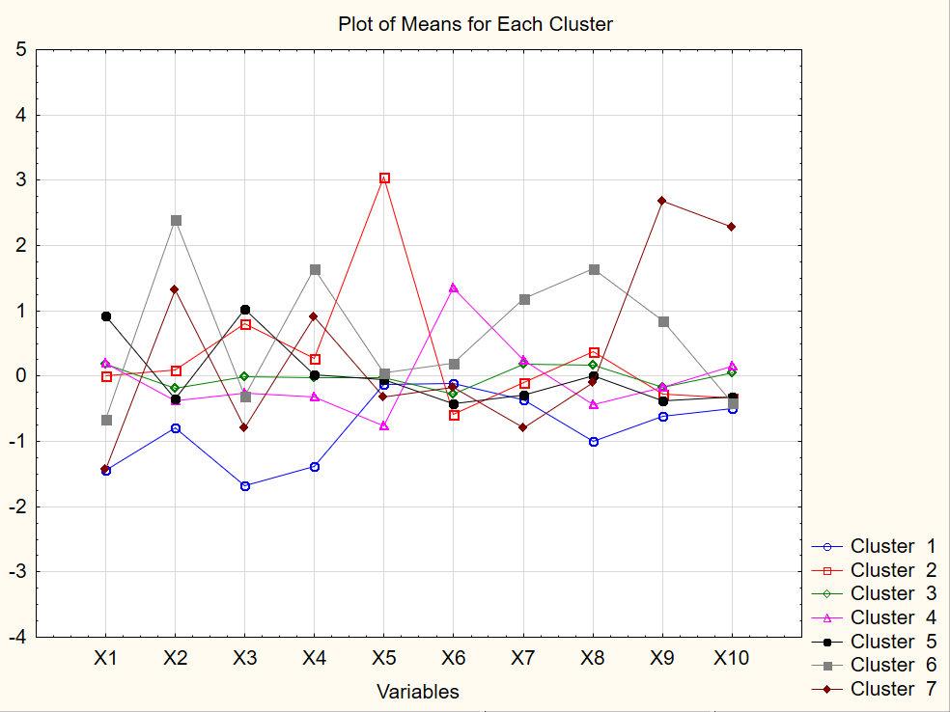
Название субъекта РФ | K-средних | Дискр ан | Пошаговое вкл 6шаг | X1 | X2 | X3 | X4 | X5 | X6 | X7 | X8 | X9 | X10 | Расстояния | кохонен | Нейронные сети
Алтайский край | 3 | 5 | 3 | 0.598260009 | -0.593884769 | -0.446511561 | -0.49753873 | -0.468983932 | 0.188462588 | -1.24612497 | -0.207091578 | -0.652646893 | -0.138244241 | 3.4537693953 | 6 | 5
Амурская область | 4 | 4 | 4 | 0.598260009 | 0.0706934729 | -0.2141433 | 0.162648106 | -0.130888894 | 2.27227657 | -0.781334327 | -0.450086261 | -0.269099849 | -0.243979939 | 6.560598992 | 6 | 4
Архангельская область | 3 | 3 | 5 | 0.243395384 | 0.240190368 | 0.50878018 | -0.633459549 | -0.617597136 | -0.965077296 | 0.613037586 | -0.432640489 | 0.10246135 | -0.0560053656 | 2.6664892102 | 7 | 5
Астраханская область | 4 | 4 | 4 | -0.359874478 | -0.520523618 | -0.498148952 | -0.206279832 | -1.58358296 | 0.0954351782 | 0.922898012 | -0.904922463 | -0.210668854 | -0.290973582 | 5.0076734854 | 4 | 5
Белгородская область | 5 | 5 | 5 | 0.349854771 | 0.00315013067 | 1.46407192 | 0.784000423 | 0.979994804 | -1.09531567 | -0.987907944 | -0.0662792738 | 0.0365392014 | -0.166440427 | 6.050070342 | 7 | 5
Брянская область | 5 | 5 | 5 | 0.846665246 | -0.279297396 | 1.05097279 | -0.148028052 | -0.140177219 | -0.927866332 | -0.00668326407 | -0.856323527 | -0.606201743 | -0.427255148 | 4.0852529287 | 7 | 5
Владимирская область | 5 | 5 | 5 | 1.16604341 | -0.493066398 | 0.921879311 | 0.570410564 | 0.236928786 | -0.872049886 | -0.00668326407 | -0.00521907133 | -0.516307905 | -0.408457691 | 4.028091077 | 7 | 5
Волгоградская область | 3 | 3 | 5 | 0.278881846 | -0.578205065 | -0.369055474 | -0.283948871 | -0.487560583 | -1.00228826 | 0.561394182 | -0.816447476 | -0.120775016 | -0.196986296 | 2.906362277 | 5 | 5
Вологодская область | 5 | 5 | 5 | 0.633746471 | -0.281922505 | 1.20588496 | -0.361617911 | -0.468983932 | -0.90926085 | -0.419830498 | 1.14744802 | -0.122273247 | 0.435078208 | 4.8098805593 | 7 | 3
Воронежская область | 5 | 5 | 5 | 0.633746471 | -0.0202630027 | 1.12842888 | 0.143230846 | 0.645615096 | -0.0534086777 | -0.368187094 | -0.083725046 | -0.311050307 | -0.2886239 | 2.4382109981 | 7 | 5
г. Москва | 6 | 6 | 7 | -0.998630803 | 2.96178974 | -1.81490243 | 2.2014604 | 0.571308494 | -0.499940246 | 1.69754907 | 4.34625495 | -0.305057385 | -0.359114365 | 40.479722384 | 1 | 6
г. Санкт-Петербург | 6 | 6 | 3 | -0.466333866 | 1.05439982 | -0.0592311254 | 1.92961876 | 0.366965339 | 0.467544818 | -0.832977731 | 3.74437581 | -0.400944146 | -0.377911823 | 20.427200519 | 1 | 6
г. Севастополь | 2 | 2 | 2 | 0.243395384 | -0.149177134 | 0.612054963 | 0.182065366 | 2.9676964 | -0.332490908 | -1.34941177 | 0.302574194 | -0.580731823 | -0.528291481 | 11.935830938 | 7 | 2
Еврейская автономная область | 4 | 4 | 4 | 0.669232934 | -0.40480598 | -0.678879822 | -0.633459549 | -1.3420865 | 2.42112043 | -0.368187094 | -0.640743628 | -0.379968917 | -0.497745613 | 10.075150933 | 4 | 4
Забайкальский край | 4 | 4 | 6 | 0.030476609 | -0.465254434 | -1.27270982 | 0.492741525 | -1.10059005 | 0.4861503 | -0.884621136 | -1.14791715 | -0.257114004 | -0.274525807 | 5.7693559492 | 3 | 4
Ивановская область | 5 | 5 | 5 | 1.23701633 | -0.462132682 | 0.224774527 | 0.259734406 | 0.0140089799 | -0.685995066 | 0.303177161 | 0.71628822 | -0.618187589 | -0.495395931 | 3.5651052762 | 7 | 5
Иркутская область | 3 | 3 | 3 | 0.314368309 | -0.425806851 | -0.317418082 | -0.322783391 | -0.39467733 | -0.518545728 | 0.0966035443 | 0.177961536 | 0.616354459 | 0.977854788 | 2.2868374896 | 6 | 3
Кабардино-Балкарская Республика | 1 | 1 | 1 | -1.42446835 | -0.768631882 | -1.45344069 | -0.245114351 | -0.264640777 | 0.225673552 | 0.561394182 | -1.10928722 | -0.768010653 | -0.528291481 | 7.3280530448 | 3 | 1
Калининградская область | 2 | 2 | 2 | -0.182442166 | -0.241410689 | 0.637873659 | 0.764583163 | 2.26178369 | -0.685995066 | -0.57476071 | 2.40977424 | -0.583728284 | -0.481297838 | 13.379037253 | 7 | 2
Калужская область | 5 | 5 | 5 | 0.811178784 | -0.0648189049 | 1.18006627 | 0.764583163 | -0.338947379 | 0.132646142 | 0.354820565 | 0.251483005 | -0.400944146 | -0.471899109 | 3.3444229612 | 7 | 5
Камчатский край | 6 | 6 | 6 | -0.466333866 | 1.44497345 | -0.136687213 | 1.46360452 | -1.06343675 | 0.76523253 | 0.716324395 | 1.31318285 | 0.0620091223 | -0.446052605 | 8.6230935718 | 1 | 6
Карачаево-Черкесская Рес-публика | 1 | 1 | 5 | -1.14057665 | -0.956859284 | -1.24689113 | -2.2062576 | -0.487560583 | 0.20706807 | 1.64590567 | -0.984674565 | -0.64515574 | -0.500095295 | 13.264308087 | 4 | 1
Кемеровская область | 4 | 3 | 4 | 0.669232934 | -0.526554274 | -0.265780691 | -0.55579051 | -0.301794078 | 0.746627048 | -1.19448156 | -0.80772459 | 0.129429501 | 3.60010009 | 16.809884069 | 6 | 3
Кировская область | 5 | 5 | 5 | 0.704719396 | -0.617510749 | 0.224774527 | -0.0897762722 | -0.543290534 | -0.592967656 | -0.523117306 | 0.234037232 | -0.242131698 | -0.326218815 | 2.0767791808 | 7 | 5
Костромская область | 5 | 5 | 5 | 0.846665246 | -0.498245667 | 0.50878018 | -0.322783391 | -0.227487476 | -0.369701872 | -0.161613477 | 0.0371492325 | -0.302060923 | -0.431954512 | 1.8218916812 | 7 | 5
Краснодарский край | 3 | 3 | 3 | -0.00500985353 | 0.238771391 | 0.198955832 | 0.104396327 | 1.05430141 | -0.25806898 | 0.0449601401 | -0.139800742 | -0.502823829 | 0.479722169 | 1.7902007768 | 6 | 3
Красноярский край | 7 | 3 | 7 | -0.040496316 | -0.0403415382 | -0.265780691 | 0.356820705 | -0.320370729 | 0.0954351782 | -0.781334327 | 0.187930549 | 1.27108125 | 5.1790865 | 29.397358799 | 6 | 3
Курганская область | 4 | 4 | 4 | 1.02409756 | -0.780693193 | -0.0850498211 | -1.77907788 | -0.691903738 | 1.24897506 | 0.767967799 | -0.735449248 | -0.505820291 | -0.42960483 | 8.4403533474 | 4 | 5
Курская область | 5 | 5 | 5 | 0.953124634 | -0.22409916 | 1.18006627 | 0.298568926 | 0.589885145 | -0.555756692 | -0.213256881 | -0.475008793 | -0.424915836 | -0.399058962 | 3.7081101637 | 7 | 5
Ленинградская область | 2 | 2 | 2 | 0.0659630715 | -0.000113518222 | 0.844423224 | 0.512158784 | 3.65503247 | -0.369701872 | -0.109970072 | -0.511146464 | 0.441061474 | -0.0795021872 | 14.949870116 | 7 | 3
Липецкая область | 5 | 5 | 5 | 0.704719396 | 0.0121606395 | 1.48989062 | 0.550993304 | 0.162622184 | -0.313885426 | -0.987907944 | -0.544791881 | 0.426079168 | 0.193060944 | 4.6366913077 | 7 | 5
Магаданская область | 6 | 6 | 6 | -0.253415091 | 2.34481821 | 0.715329746 | 1.58010808 | -1.1191667 | 2.01179982 | 2.11069631 | 1.00538959 | 1.92730627 | -0.394359598 | 23.206578546 | 1 | 6
Московская область | 2 | 2 | 3 | -0.111469241 | 1.05667018 | 1.82553366 | 1.50243904 | 2.54043344 | -0.369701872 | -0.884621136 | 0.627813232 | 0.0110692805 | -0.0912505981 | 14.494508218 | 7 | 3
Мурманская область | 7 | 7 | 3 | -0.324388016 | 0.846377675 | -0.239961995 | 0.900503982 | -1.3420865 | 1.23036958 | -0.678047519 | -0.250706008 | 4.67056657 | 0.00743605298 | 27.341926732 | 2 | 7
Ненецкий автономный округ | 6 | 7 | 7 | -1.31800897 | 3.45758058 | -0.317418082 | 0.337403445 | 0.199775485 | -0.81623344 | 3.96985886 | 0.0246879666 | 1.0733148 | -0.377911823 | 31.667964577 | 1 | 6
Нижегородская область | 3 | 5 | 3 | 0.811178784 | 0.107090253 | 0.353868006 | 1.01700754 | 0.236928786 | -0.295279944 | 0.664680991 | 0.505692827 | -0.150739629 | -0.154692017 | 2.7165098488 | 7 | 5
Новгородская область | 5 | 5 | 5 | 1.44993511 | -0.447304365 | 1.5931654 | 0.182065366 | 0.125468883 | 0.448939336 | 0.767967799 | -0.0936940586 | -0.315544999 | -0.392009916 | 5.942799312 | 7 | 5
Новосибирская область | 3 | 3 | 3 | 0.136935996 | -0.125764 | -0.162505908 | 0.046144547 | 0.552731844 | -0.834838922 | 0.251533757 | 1.90633911 | -0.619685819 | -0.215783753 | 5.1935452325 | 7 | 3
Омская область | 4 | 4 | 4 | 0.101449534 | -0.378838687 | -0.265780691 | 0.220899886 | -1.3049332 | 0.39312289 | 0.767967799 | -0.154754261 | -0.144746706 | -0.18053852 | 2.7979123454 | 4 | 4
Оренбургская область | 4 | 4 | 4 | 0.243395384 | -0.555146676 | 0.14731844 | -0.53637325 | -0.153180874 | 0.839654458 | 0.148246949 | -0.594636945 | -0.339516689 | 0.526715812 | 2.1735835034 | 6 | 4
Орловская область | 5 | 5 | 5 | 1.05958402 | -0.442976482 | 0.792785833 | -1.09947379 | -0.301794078 | -0.834838922 | -0.00668326407 | -0.562237653 | -0.636166356 | -0.474248791 | 4.8901095342 | 7 | 5
Пензенская область | 5 | 5 | 5 | 0.598260009 | -0.662563293 | 1.05097279 | -0.342200651 | -0.76621034 | -0.685995066 | -1.09119475 | -0.513638717 | -0.6676292 | -0.469549427 | 5.1969538888 | 7 | 5
Пермский край | 3 | 3 | 3 | 0.314368309 | -0.122003709 | -0.472330257 | -0.730545849 | -0.39467733 | 0.355911926 | 0.716324395 | 0.256467511 | 0.075493198 | 0.153116347 | 1.7609890043 | 4 | 3
Приморский край | 4 | 4 | 4 | 0.456314159 | 0.324619546 | -0.756335909 | 0.162648106 | -0.0602976219 | 1.76992856 | -0.471473902 | 0.995420574 | -0.264605157 | -0.117097102 | 5.3452591675 | 6 | 4
Псковская область | 5 | 5 | 5 | 1.59188096 | -0.481288882 | 1.36079714 | -0.206279832 | 0.385541989 | 0.895470904 | -0.264900285 | -0.0276493498 | -0.580731823 | -0.441353241 | 6.2135337503 | 7 | 5
Республика Адыгея | 2 | 2 | 2 | -0.00500985353 | -0.226511423 | 0.121499744 | -1.58490528 | 3.84079898 | -1.15113212 | 2.42055673 | -0.916137603 | -0.679615045 | -0.521242435 | 26.086834694 | 5 | 3
Республика Алтай | 1 | 1 | 1 | -0.785712028 | -0.855047629 | -1.29852852 | -1.44898446 | 0.329812038 | -0.109225124 | -0.316543689 | 0.106932321 | -0.394951223 | -0.521242435 | 5.7942028041 | 3 | 1
Республика Башкортостан | 3 | 3 | 3 | -0.0759827785 | -0.123493636 | 0.0440436574 | -0.594625029 | -0.39467733 | 0.132646142 | -0.419830498 | -0.298058818 | -0.216661777 | 0.571359773 | 1.1883990456 | 6 | 3
Республика Бурятия | 1 | 1 | 1 | -0.466333866 | -0.499451798 | -1.19525374 | -1.50723624 | 0.0697389314 | 0.20706807 | -0.626404115 | -0.266905654 | -0.251121082 | -0.373212458 | 4.8810227453 | 3 | 1
Республика Дагестан | 1 | 1 | 1 | -2.66649454 | -0.347621176 | -1.73744635 | -1.7208261 | -0.506137233 | -0.927866332 | -0.213256881 | -1.49683259 | -0.812957572 | -0.50479466 | 17.529810692 | 3 | 1
Республика Ингушетия | 1 | 1 | 1 | -3.30525087 | -1.11344348 | -2.82183157 | -1.60432254 | 0.961418154 | -1.28137049 | -0.884621136 | -1.41209598 | -0.706583196 | -0.51654307 | 28.809905287 | 3 | 1
Республика Калмыкия | 1 | 1 | 1 | -1.03411727 | -0.979066287 | -0.317418082 | -0.827632148 | -1.3420865 | -0.202252534 | 0.40646397 | -0.999628084 | -0.682611506 | -0.521242435 | 6.5579222049 | 4 | 1
Республика Карелия | 3 | 3 | 3 | 0.669232934 | -0.103131305 | 0.224774527 | -0.633459549 | -0.357524029 | -0.388307354 | -0.00668326407 | 1.28327581 | -0.110287401 | -0.248679303 | 2.9097555841 | 7 | 5
Республика Коми | 4 | 3 | 4 | -0.111469241 | 0.216280593 | 0.560417571 | -0.167445312 | -1.88080937 | 0.783838012 | 1.38768865 | -0.190891932 | 0.939972278 | 0.385734882 | 7.5476131904 | 4 | 3
Республика Крым | 1 | 4 | 1 | 0.598260009 | -0.709318611 | -1.94399591 | -0.49753873 | 0.682768397 | -0.518545728 | -1.34941177 | -0.629528489 | -0.535784903 | -0.462500381 | 8.3409654812 | 3 | 1
Республика Марий Эл | 3 | 5 | 5 | -0.111469241 | -0.811910704 | 0.32804931 | -0.245114351 | 0.0140089799 | -0.965077296 | 0.0449601401 | -0.585914059 | -0.408435299 | -0.448402288 | 2.48409292 | 7 | 5
Республика Мордовия | 3 | 5 | 5 | 0.314368309 | -0.891089664 | 0.534598876 | 0.667496864 | -0.320370729 | -0.592967656 | 2.11069631 | -0.478747172 | -0.472859216 | -0.415506737 | 7.1589437427 | 5 | 5
Республика Саха (Якутия) | 7 | 7 | 7 | -1.60190067 | 0.933006268 | -0.833791996 | -0.594625029 | -0.171757525 | -1.29997597 | -0.368187094 | 0.425940726 | 2.27939047 | 0.141367937 | 11.737405687 | 2 | 7
Республика Северная Осетия – Алания | 4 | 4 | 1 | -0.714739103 | -0.554295289 | 0.715329746 | -1.9149987 | -1.13774335 | 3.7979261 | 2.47220014 | -1.06318054 | -0.448887526 | -0.518892753 | 28.428590607 | 4 | 4
Республика Татарстан | 3 | 3 | 3 | -0.466333866 | 0.241183653 | 0.224774527 | 0.842252203 | 0.0697389314 | -0.369701872 | -0.471473902 | 0.75990265 | 0.190856957 | 0.146067301 | 2.034593895 | 6 | 3
Республика Тыва | 1 | 1 | 1 | -1.42446835 | -1.1156429 | -3.15747461 | -2.74994088 | -0.357524029 | 2.90486296 | -1.45269858 | -1.35726641 | -0.55226544 | -0.523592117 | 33.903293263 | 3 | 1
Республика Хакасия | 4 | 4 | 4 | 0.0659630715 | -0.682428982 | -0.239961995 | -0.963552967 | -0.413253981 | 1.50945181 | -0.109970072 | -0.823924236 | -0.149241398 | -0.2886239 | 4.7018214568 | 4 | 4
Ростовская область | 3 | 3 | 3 | 0.349854771 | -0.110368092 | -0.162505908 | -0.186862572 | 0.459848591 | -0.0161977137 | -0.884621136 | -0.286843679 | -0.628675203 | -0.164090745 | 1.6946204941 | 6 | 3
Рязанская область | 5 | 5 | 5 | 1.02409756 | -0.384656496 | 1.6189841 | -0.55579051 | 0.255505436 | -0.295279944 | -0.419830498 | 0.206622448 | -0.48035037 | -0.295672947 | 4.8163317644 | 7 | 5
...
Название субъекта РФ | K-средних | Дискр ан | Пошаговое вкл 6шаг | X1 | X2 | X3 | X4 | X5 | X6 | X7 | X8 | X9 | X10 | Расстояния | кохонен | Нейронные сети
 | 1.1694112606E-10 | 1.1694112606E-10 |  |  | х1 | -0.65390516779 | -1.7012627612 | -1.3653242484 | -0.12114736695 | 0.051768486494 | 0.21737197806 | 0.7025687018 |  | 1 | 73.210117647
 | 8.2917627666E-11 | 8.2917627666E-11 |  |  | х2 | 2.3974724186 | 1.6004366566 | -0.71711510578 | -0.51609253727 | -0.6241941344 | -0.075763953487 | -0.25442443544 |  | 2 | 47.377381134
 | 2.5058819072E-10 | 2.5058819072E-10 |  |  | х3 | -0.30635292663 | -0.900920604 | -1.8349836411 | -0.30802946592 | 0.0543711356 | -0.17627587928 | 0.876500998 |  | 3 | 50.746838838
 | 2.2470584119E-10 | 2.2470584119E-10 |  |  | х4 | 1.6439076479 | 1.020890993 | -1.1469381984 | -0.81174529864 | -0.27618196626 | 0.020254867107 | 0.11263395196 |  | 4 | 44.478149165
 | 1.3647059761E-10 | 1.3647059761E-10 |  |  | х5 | 0.048508473429 | -0.3240860576 | -0.058233549733 | -1.0093955815 | 0.6530457566 | -0.042711725933 | 0.31162943743 |  | 5 | 20.793559625
 | -3.8235296889E-10 | -3.8235296889E-10 |  |  | х6 | 0.19377843886 | -0.2245791124 | -0.063745056889 | 1.0324749082 | -0.7492537056 | 0.49359249272 | -0.44468760253 |  | 6 | 66.386099939
 | 1.1941177067E-10 | 1.1941177067E-10 |  |  | х7 | 1.1884926614 | -0.7916630078 | -0.72395276611 | 0.83839062318 | 1.5426188624 | -0.50590283835 | -0.21795173568 |  | 7 | 103.99118871
 | -1.5529414356E-10 | -1.5529414356E-10 |  |  | х8 | 1.6485689198 | -0.15849264094 | -1.0210891524 | -0.54807712409 | -0.7464151626 | 0.10701539613 | 0.19993867761 |  | Q | 406.98333506
 | 9.4117911585E-12 | 9.4117911585E-12 |  |  | х9 | 0.84643987819 | 2.96288329 | -0.55775895267 | -0.23504915291 | -0.4827475386 | -0.0040129078667 | -0.32303615241
 | 1.429411674E-10 | 1.429411674E-10 |  |  | х10 | -0.40711501529 | 1.707196136 | -0.46693866911 | -0.25102898543 | -0.3755621406 | 0.84909220546 | -0.29033275994

